2.Pivot vc
 |  |  |  |  |  |  | หมายเหตุ การประเมินความสอดคล้องของโครงการกับปัจจัยเป็นการดำเนินการเบื้องต้น สำหรับใช้เป็นข้อมูลประกอบการจัดทำโครงการสำคัญ
ชื่อโครงการ การดำเนินงาน | ปีงบประมาณ
 | 2561 | 2562 | 2563 | 2564 | 2565 | Grand Total
010402V01 |  | 2 | 9 |  |  | 11
010402F0102 |  |  | 6 |  |  | 6
010402F0103 |  | 1 |  |  |  | 1
010402F0104 |  | 1 | 3 |  |  | 4
010402V02 | 1 | 3 | 14 | 15 | 5 | 38
010402F0201 |  |  |  | 1 |  | 1
010402F0202 |  |  | 2 | 1 |  | 3
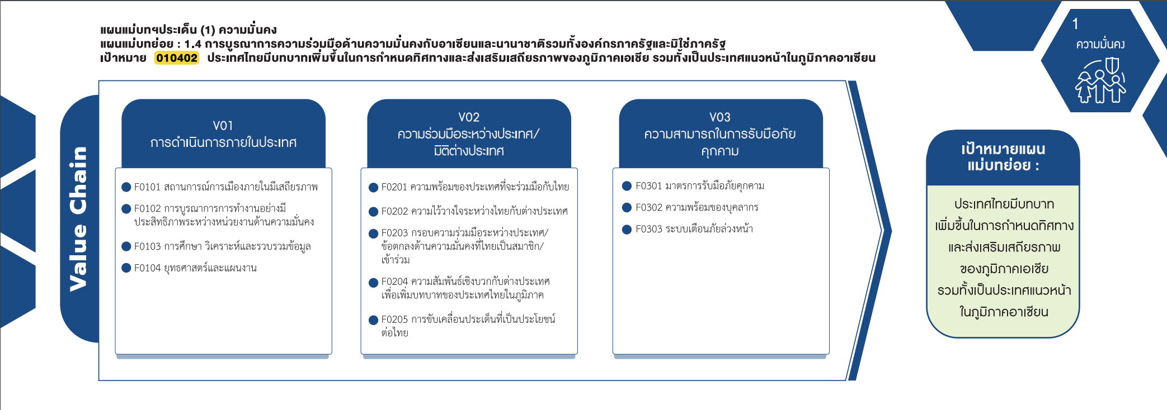
010402F0203 | 1 | 3 | 6 | 6 | 1 | 17
010402F0204 |  |  | 5 | 7 | 4 | 16
010402F0205 |  |  | 1 |  |  | 1
010402V03 |  | 3 | 17 |  |  | 20
010402F0301 |  | 1 | 11 |  |  | 12
010402F0302 |  | 1 | 4 |  |  | 5
010402F0303 |  | 1 | 2 |  |  | 3
(0 โครงการ)
(1 โครงการ)
(12 โครงการ)
Grand Total | 1 | 8 | 40 | 15 | 5 | 69
(6 โครงการ)
(5 โครงการ)
(1 โครงการ)
(3 โครงการ)
(3 โครงการ)
(17 โครงการ)
(4 โครงการ)
(16 โครงการ)
รวม 11 โครงการ
(1 โครงการ)
รวม 20 โครงการ
รวม 38 โครงการ

